Ulazni parametri
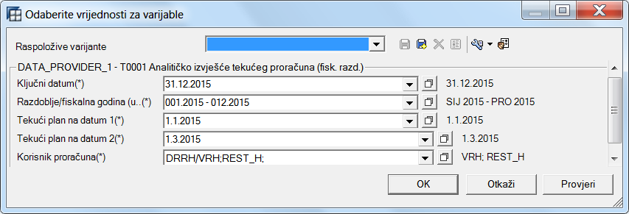

Filter

 | Ključni datum:
 | Za vremenski ovisne matične podatke (npr. AKT P3 koji je mogao mijenjati pripadnost Glavi / Razdjelu kroz vrijeme),
 | Ključni datum određuje datum u vremenu na koji se promatra pripadnost matičnog podatka unutar proračunskih klasifikacija.

 | Matični podatak
 | Jedan od podataka neke proračunske klasifikacije od koje se sastoji proračunska adresa. Atributi matičnog podatka pripadaju nekom vremenskom razdoblju.
 | Matični podatak u ključnom datumu može biti aktivan ili neaktivan.

 | Matični podatak - atribut
 | Atributi pripadaju određenom vremenskom razdoblju (npr. AKT P3 koji je mogao mijenjati pripadnost Glavi / Razdjelu kroz vrijeme),
 | koji atribut tj. Na koji datum se prikazuje u izvješću (npr. pripadajući Razdjel ili pripadajuća Glava, …) određeno je ključnim datumom izvješća.

 | Povijesni pogled
 | Povijesni pogled (izvješće sa sufiksom PP) prikazuje stvarno unesene podatke (npr. Razdjela ili Glave …) u trenutku unosa dokumenta; bez obzira na pripadnost na ključni datum izvješća.

 | Razdoblje/fiskalna godina:
 | Razdoblje/fiskalna godina su razdoblja i fiskalna godina za koju se prikazuju podaci unutar izvješća;
 | npr. ukoliko je period kao na slici, u ključnim brojkama (obično u kolonama izvješća) za slučaj godišnjih podataka prikazuje se 2015. godina,
 | dok se u slučaju periodičnih podataka prikazuju podaci od 001. do 012. perioda.

 | Tekući plan na datum:
 | Tekući plan na datum daje nam Tekući plan do izabranog datuma (npr. u našem slučaju tekući plan se prikazuje na 1. siječnja i 1. ožujka 2015. godine).
 | Tekući plan uključuje sve izmjene i dopune plana do izabranih datuma.

 | Korisnik proračuna:
 | Korisnik proračuna za kojeg se izvješava izvješće. Korisnik proračuna u izvješću T0001 bira se iz Organizacijske klasifikacije.
 | (na primjeru na slici odabrana je cijela Organizacijska klasifikacija uključujući i nepridjeljene korisnike proračuna).

